说明书
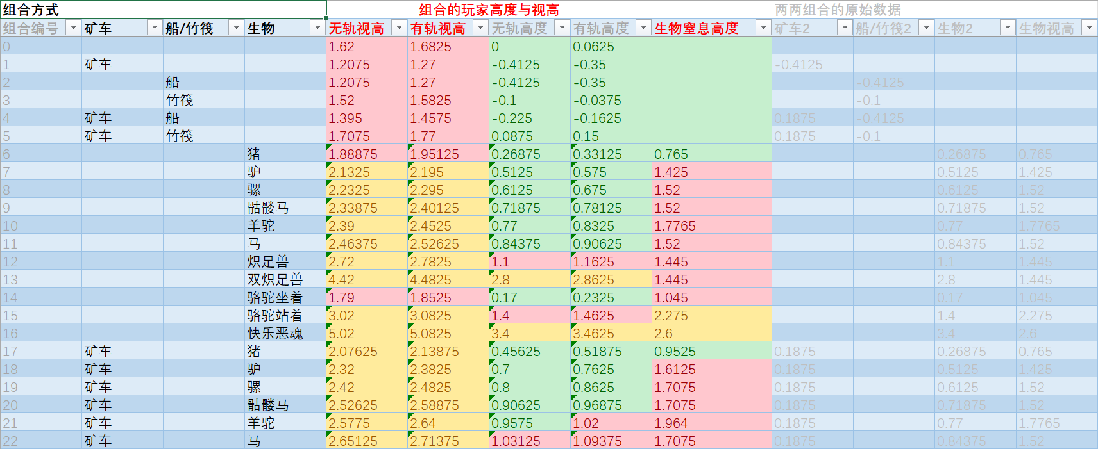
 | 特别感谢 ihatefallingblocks 的纠错和 en_us 版本的翻译
 | 信息密度比较大，可以看一下下面的说明就可以快速上手

 | 无轨视高 | 如果不是矿车在铁轨上的场景，请使用此选项，这是玩家的视线（瞄准点）相对于地面的 y 轴高度偏移量。
 | 有轨视高 | 如果是矿车在铁轨上的场景，请使用此项。它也是视线相对于地面的 y 轴高度偏移量。
 | 无轨高度 | 附加信息，告诉你乘坐高度对玩家位置的影响程度。例如，坐在矿车里会使玩家比站立时更低。
 | 有轨高度 | 与上面相同，在轨道上时。
 | 生物无轨窒息高度 | 生物的视线与地面的距离为 y 轴。如果视线位于固体方块内，生物将会窒息。（在铁轨上的数据会+1像素）

 | 你可以直接利用excel的排序货筛选功能方便的筛选出你想要的数据
 | 提供了米和像素的两种数据，方便玩家查找
 | “骆驼坐着”在矿车里时是无效的，玩家的坐垫位置依然是“骆驼站着”的效果，可能是moajng的bug，未来修复的话此数据可能会有用

前四列表示实体的组合方式 |  |  | 接下来的五列表示玩家的视线高度和位置高度 | 最后五列用于excel的计算，根据使用的实体调整高度

